Página1
x | 0 | 0.1 | 0.2 | 0.3 | 0.4 | 0.5 | 0.6 | 0.7 | 0.8 | 0.9 | 1
f(x) | 0.4818061 | 0.5181771 | 0.5247046 | 0.4690493 | 0.3793658 | 0.3257621 | 0.3464743 | 0.39943 | 0.3919476 | 0.290384 | 0.1610256
 |  |  |  |  |  |  |  |  |  |  |  |  |  |  | f(x1):
x^2 | 0 | 0.01 | 0.04 | 0.09 | 0.16 | 0.25 | 0.36 | 0.49 | 0.64 | 0.81 | 1
x^3 | 0 | 0.001 | 0.008 | 0.027 | 0.064 | 0.125 | 0.216 | 0.343 | 0.512 | 0.729 | 1
x^4 | 0 | 0.0001 | 0.0016 | 0.0081 | 0.0256 | 0.0625 | 0.1296 | 0.2401 | 0.4096 | 0.6561 | 1
x^5 | 0 | 0.00001 | 0.00032 | 0.00243 | 0.01024 | 0.03125 | 0.07776 | 0.16807 | 0.32768 | 0.59049 | 1
x^6 | 0 | 0.000001 | 0.000064 | 0.000729 | 0.004096 | 0.015625 | 0.046656 | 0.117649 | 0.262144 | 0.531441 | 1 |  |  |  |  |  |  |  | 0,75*exp(-(9*x1-2)^2/4-(9*0,5-2)^2/4)+0,75*exp(-(9*x1+1)^2/49)-(9*0,5+1)/10)+0,5*exp(-(9*x1-7)^2/4-(9*0,5-3)^2/4)-0,2*exp(-(9*x1-4)^2-(9*0,5-7)^2)
x*y | 0 | 0.05181771 | 0.10494092 | 0.14071479 | 0.15174632 | 0.16288105 | 0.20788458 | 0.279601 | 0.31355808 | 0.2613456 | 0.1610256 |  |  |  | 56106.99775 | 3118.868554 | 246.377106 | 29.73494314 | 6.090242523 | 2.910895056 | 4.364489919 | 17.52496466 | 126.7981992 | -5985.6407 | -27767573.4
x^2*y | 0 | 0.005181771 | 0.020988184 | 0.042214437 | 0.060698528 | 0.081440525 | 0.124730748 | 0.1957207 | 0.250846464 | 0.23521104 | 0.1610256
x^3*y | 0 | 0.0005181771 | 0.0041976368 | 0.0126643311 | 0.0242794112 | 0.0407202625 | 0.0748384488 | 0.13700449 | 0.2006771712 | 0.211689936 | 0.1610256

 |  | Polinomio de segundo grau: |  | y = a0+a1x+a2x² |  | n =11
 |  | Sxi = | 5.5
 |  | Sxi² = | 3.85
 |  | Sxi³ = | 3.025
 |  | Sxi^4 = | 2.5333
 |  | Sxi^5 = | 2.20825
 |  | Sxi^6 = | 1.978405
 |  | Sy = | 4.2881265
 |  | Sxy = | 1.83551565
 |  | Sx^2y = | 1.178057997
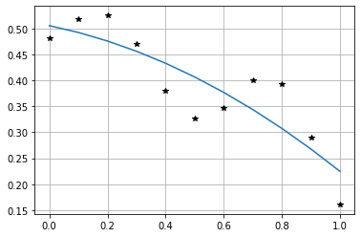
 |  | Sx^2y^2 = | 0.8676154647
 |  | A |  |  |  | x |  | b
 |  | 11 | 5.5 | 3.85 |  | a0 |  | 4.2881265
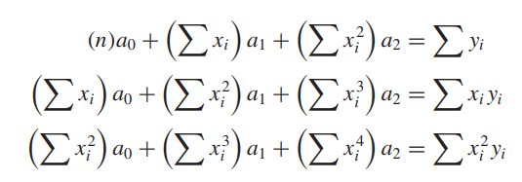
 |  | 5.5 | 3.85 | 3.025 |  | a1 |  | 1.83551565
 |  | 3.85 | 3.025 | 2.5333 |  | a2 |  | 1.178057997

 |  | A^-1 |  |  |  | Coeficientes:
 |  | 0.5804195804 | -2.2027972028 | 1.7482517483 |  | 0.5051857972 |  | y = 0,50518-0,11454x-0,16595x^2
 |  | -2.2027972028 | 12.564102564 | -11.655011655 |  | -0.11454586014
 |  | 1.7482517483 | -11.655011655 | 11.655011655 |  | -0.16595195804

 |  | Polinômio de terceiro grau: |  | y = a0 + a1x + a2x^2 + a3x^3
 |  |  |  |  |  |  |  |  | na0 | Sxa1 | Sx^2a2 | Sx^3a3 | = | Sy
 |  |  |  |  |  |  |  |  | Sxa0 | Sx^2a1 | Sx^3a2 | Sx^4a3 | = | Syx
 |  |  |  |  |  |  |  |  | Sx^2a0 | Sx^3a1 | Sx^4a2 | Sx^5a3 | = | Sx^2y
 |  |  |  |  |  |  |  |  | Sx^3a0 | Sx^4a1 | Sx^5a2 | Sx^6a3 | = | Sx^3y

 |  | A |  |  |  |  | x |  | b
 |  | 11 | 5.5 | 3.85 | 3.025 |  | a0 |  | 4.2881265
 |  | 5.5 | 3.85 | 3.025 | 2.5333 |  | a1 |  | 1.83551565
 |  | 3.85 | 3.025 | 2.5333 | 2.20825 |  | a2 |  | 1.178057997
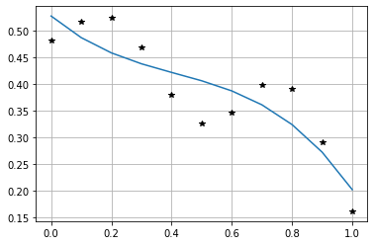
 |  | 3.025 | 2.5333 | 2.20825 | 1.978405 |  | a3 |  | 0.8676154647

 |  | A^-1 |  |  |  |  | Coeficientes
 |  | 0.7902097902 | -5.5361305361 | 10.48951049 | -5.8275058275 |  | 0.5280828427 |  |  |  | y = 0,5280828427 - 0,478354471250981*x + 0,788091602563952x^2 -0,63602904040394*x^3
 |  | -5.5361305361 | 65.527065527 | -150.54390054 | 92.592592593 |  | -0.47835447125
 |  | 10.48951049 | -150.54390054 | 375.87412587 | -242.81274281 |  | 0.78809160256
 |  | -5.8275058275 | 92.592592593 | -242.81274281 | 161.87516188 |  | -0.6360290404

 |  | x | 0 | 0.1 | 0.2 | 0.3 | 0.4 | 0.5 | 0.6 | 0.7 | 0.8 | 0.9 | 1
 |  | f(x) | 0.4818061 | 0.5181771 | 0.5247046 | 0.4690493 | 0.3793658 | 0.3257621 | 0.3464743 | 0.39943 | 0.3919476 | 0.290384 | 0.1610256

